Sheet1
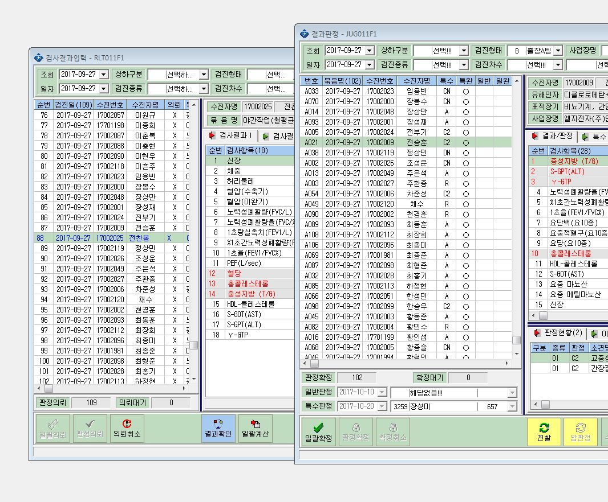

전찬봉이 사라졌어욤.ㅠㅠ

